Veri 1
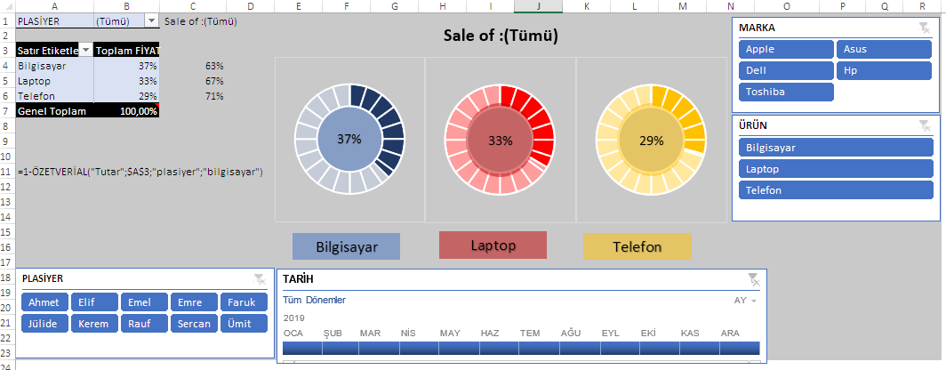
TARİH | PLASİYER | ÜRÜN | MARKA | ADET | FİYAT
2019-01-23 | Ahmet | Laptop | Dell | 3 | 1000
2019-01-23 | Faruk | Telefon | Apple | 4 | 7800
2019-01-23 | Jülide | Bilgisayar | Hp | 5 | 3000
2019-01-26 | Elif | Laptop | Dell | 4 | 2300
2019-01-26 | Rauf | Telefon | Dell | 3 | 7000
2019-01-26 | Kerem | Bilgisayar | Apple | 3 | 1200
2019-01-29 | Ümit | Telefon | Hp | 4 | 2507
2019-01-29 | Sercan | Bilgisayar | Apple | 5 | 2618
2019-01-29 | Emel | Laptop | Apple | 6 | 2730
2019-01-30 | Emre | Telefon | Hp | 7 | 2841
2019-01-30 | Ahmet | Bilgisayar | Apple | 6 | 1500
2019-01-30 | Faruk | Laptop | Hp | 7 | 3064
2019-01-31 | Jülide | Telefon | Dell | 7 | 3175
2019-01-31 | Elif | Bilgisayar | Apple | 7 | 3287
2019-01-31 | Rauf | Laptop | Hp | 7 | 3398
2019-01-31 | Kerem | Laptop | Dell | 8 | 3510
2019-02-01 | Ümit | Bilgisayar | Hp | 8 | 3621
2019-02-02 | Sercan | Bilgisayar | Apple | 8 | 3237
2019-02-02 | Emel | Telefon | Hp | 8 | 3844
2019-02-02 | Emre | Telefon | Toshiba | 9 | 3955
2019-02-03 | Ahmet | Telefon | Asus | 9 | 4067
2019-02-04 | Faruk | Bilgisayar | Toshiba | 9 | 1000
2019-02-05 | Jülide | Laptop | Toshiba | 9 | 7800
2019-02-05 | Elif | Laptop | Toshiba | 3 | 3000
2019-02-05 | Rauf | Laptop | Asus | 4 | 2300
2019-02-06 | Kerem | Laptop | Apple | 5 | 7000
2019-02-06 | Ümit | Bilgisayar | Apple | 4 | 1200
2019-02-06 | Sercan | Bilgisayar | Asus | 3 | 2507
2019-02-06 | Emel | Bilgisayar | Asus | 3 | 2618
2019-02-07 | Emre | Bilgisayar | Asus | 4 | 2730
2019-02-08 | Ahmet | Telefon | Asus | 5 | 2841
2019-02-09 | Faruk | Telefon | Apple | 6 | 1500
2019-02-09 | Jülide | Telefon | Apple | 7 | 3064
2019-02-09 | Elif | Bilgisayar | Apple | 6 | 3175
2019-02-09 | Rauf | Laptop | Hp | 7 | 3287
2019-02-09 | Kerem | Bilgisayar | Hp | 7 | 3398
2019-02-10 | Ümit | Laptop | Toshiba | 7 | 3510
2019-02-11 | Sercan | Laptop | Toshiba | 7 | 3621
2019-02-12 | Emel | Bilgisayar | Hp | 8 | 3237
2019-02-12 | Emre | Bilgisayar | Dell | 8 | 3844
2019-02-13 | Ahmet | Telefon | Dell | 8 | 3955
2019-02-14 | Faruk | Telefon | Dell | 8 | 4067
2019-02-14 | Jülide | Telefon | Dell | 9 | 1000
2019-02-14 | Elif | Bilgisayar | Dell | 9 | 7800
2019-02-14 | Rauf | Laptop | Hp | 9 | 3000
2019-02-15 | Kerem | Laptop | Hp | 9 | 2300
2019-02-15 | Ümit | Laptop | Hp | 3 | 7000
2019-02-15 | Sercan | Laptop | Toshiba | 4 | 1200
2019-02-15 | Emel | Bilgisayar | Toshiba | 5 | 2507
2019-02-15 | Emre | Bilgisayar | Toshiba | 4 | 2618
2019-03-12 | Ahmet | Bilgisayar | Toshiba | 3 | 2730
2019-03-13 | Faruk | Bilgisayar | Dell | 3 | 2841
2019-03-14 | Jülide | Telefon | Dell | 4 | 1500
2019-03-15 | Elif | Telefon | Dell | 5 | 3064
2019-03-15 | Rauf | Bilgisayar | Apple | 6 | 3175
2019-03-16 | Kerem | Laptop | Apple | 7 | 3287
2019-03-16 | Ümit | Laptop | Apple | 6 | 3398
2019-03-16 | Sercan | Bilgisayar | Apple | 7 | 3510
2019-03-16 | Emel | Bilgisayar | Apple | 7 | 3621
2019-03-17 | Emre | Telefon | Hp | 7 | 3237
2019-03-17 | Ahmet | Telefon | Hp | 7 | 3844
2019-03-17 | Faruk | Telefon | Hp | 8 | 3955
2019-03-18 | Jülide | Bilgisayar | Hp | 8 | 4067
2019-03-19 | Elif | Laptop | Dell | 8 | 1000
2019-03-20 | Rauf | Laptop | Dell | 8 | 7800
2019-03-21 | Kerem | Laptop | Dell | 9 | 3000
2019-03-21 | Ümit | Laptop | Apple | 9 | 2300
2019-03-21 | Sercan | Bilgisayar | Asus | 9 | 7000
2019-03-21 | Emel | Bilgisayar | Asus | 9 | 1200
2019-03-21 | Emre | Bilgisayar | Asus | 3 | 2507
2019-04-10 | Ahmet | Bilgisayar | Asus | 4 | 2618
2019-04-11 | Faruk | Telefon | Toshiba | 5 | 2730
2019-04-12 | Jülide | Telefon | Toshiba | 4 | 2841
2019-04-12 | Elif | Telefon | Toshiba | 3 | 1500
2019-04-12 | Rauf | Bilgisayar | Toshiba | 3 | 3064
2019-04-15 | Kerem | Laptop | Toshiba | 4 | 3175
2019-04-16 | Ümit | Laptop | Asus | 5 | 3287
2019-04-17 | Sercan | Bilgisayar | Asus | 6 | 3398
2019-04-17 | Emel | Bilgisayar | Asus | 7 | 3510
2019-04-17 | Emre | Telefon | Asus | 6 | 3621
2019-04-17 | Ahmet | Telefon | Asus | 7 | 3237
2019-04-17 | Jülide | Telefon | Apple | 7 | 3844
2019-04-18 | Elif | Bilgisayar | Apple | 7 | 3955
2019-04-19 | Rauf | Laptop | Asus | 7 | 4067
2019-04-20 | Kerem | Laptop | Asus | 8 | 1000
2019-04-21 | Ümit | Laptop | Dell | 8 | 7800
2019-04-21 | Sercan | Laptop | Dell | 8 | 3000
2019-04-21 | Emel | Bilgisayar | Hp | 8 | 2300
2019-04-24 | Emre | Bilgisayar | Hp | 9 | 7000
2019-04-24 | Ahmet | Bilgisayar | Hp | 9 | 1200
2019-04-24 | Jülide | Bilgisayar | Hp | 9 | 2507
2019-04-25 | Ahmet | Telefon | Dell | 9 | 2618
2019-04-26 | Jülide | Telefon | Dell | 10 | 2730

